★【様式１】おトク情報ひろば掲載フォーマット
※青枠部分に情報を入力してください。
※別紙①・②を作成してください。
【様式１】おトク情報ひろば掲載フォーマット |  |  |  |  | Ver001
 |  |  | 申込日 | yyyy/mm/dd

中国電力株式会社 御中

貴社の「法人のお客さまを対象とした『おトク情報ひろば』利用要領」を承諾のうえ、次のとおり、掲載を申込みます。

 | 住 所
 | 社 名
 | 担当部署
 | 申込者
 | 連絡先（TEL）

 | ＜おトク情報ひろば掲載事項＞

 | 項目 | 掲載内容 |  |  |  | 記載例
 | 掲載内容（150文字以内） ※クーポン一覧画面に表示します。 |  |  |  |  | 温浴施設エネルギアの湯ご利用の際、精算時にクーポン提示で、１人につき200円割引（１回のクーポン提示につき、最大5名様まで利用可）
 | クーポン利用可能な店舗等がある地域をチェックしてください。（複数選択可） | 鳥取県（とっとり） | 広島県（ひろしま）
 |  | 島根県（しまね） | 山口県（やまぐち）
 |  | 岡山県（おかやま） | 中国エリア以外
 | クーポン提供上限枚数 | 指定あり（ 枚） | 指定なし
 | 会員ごとの使用上限枚数 | 指定あり（ 枚） | 指定なし
 | 一覧用画像 | ※別シート【別紙①】一覧用画像を提出してください。 （【参考①】クーポン一覧画面 を参照のうえ作成してください。）
 | 備 考

 | ※中国電力記入欄 （申込みを受付けた担当者が記入する）

 | 担当部署
 | 担当者
 | 連絡先（内線）

 | 様式１、別紙①、別紙②の該当箇所が記載されていることを確認した。

★【別紙①】一覧用画像
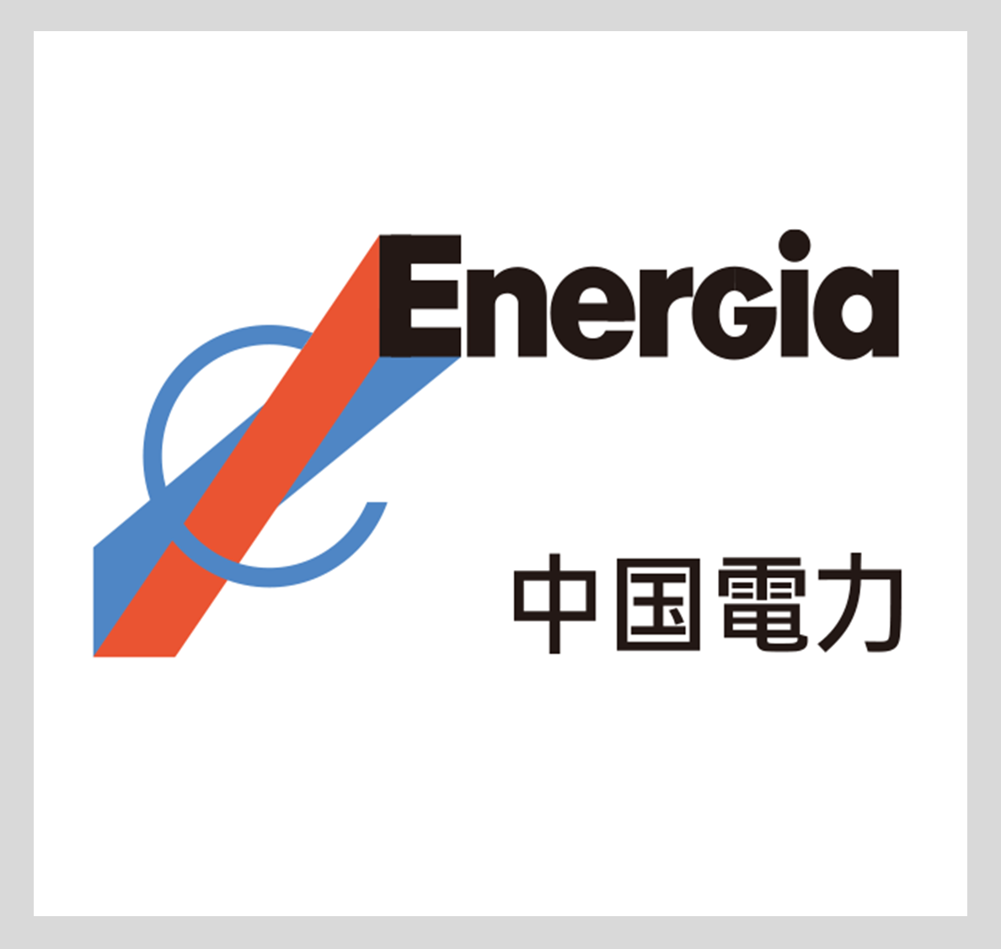
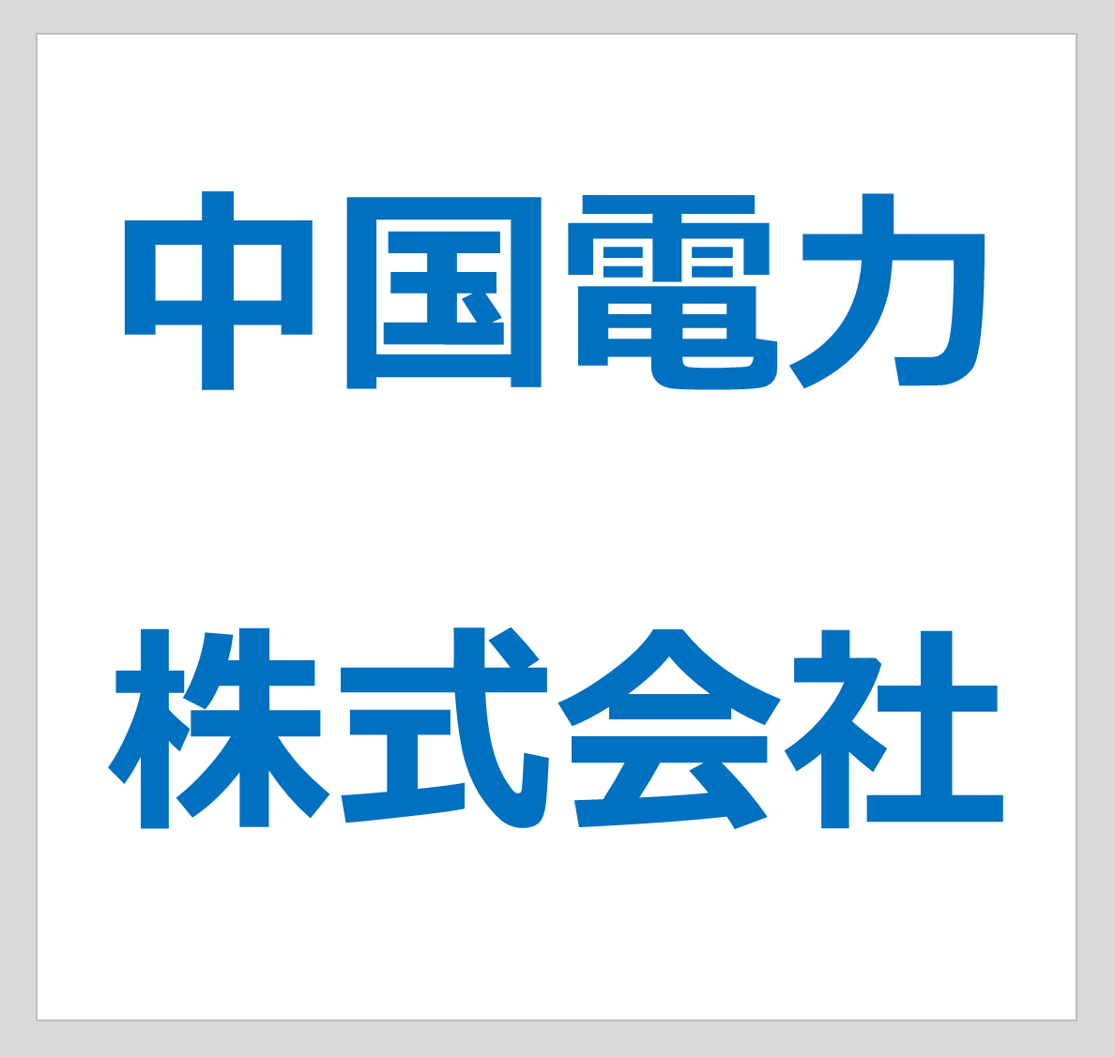
別紙 ①

以下の白地の枠内に、法人のお客さまのロゴ等画像（JPEG等）を添付してください。
（ロゴ等のご用意が無い場合は文字のみでも問題ございません。）
※本画像は、おトク情報ひろばの「一覧画面」に掲載します。
【別紙参考資料①】をご確認ください。

（例１）
（例２）

こちらにロゴ等を
添付してください

★【別紙②】クーポン説明画面
※青枠部分に情報を入力してください。

＜クーポン説明画面＞

1 |  |  |  |  | 掲載していただくクーポンの施設名を記載してください。 （例） 温浴施設 エネルギアの湯

2 |  |  |  |  | ○こちらにクーポンの内容を記載してください。 ※金額を掲載する場合は、税込金額とし、「税込」表示をお願いします。 （例）○ お会計から１０％ＯＦＦ ○ 施設ご利用料金２００円割引 ・平日 ５００円（税込） ⇒ ３００円（税込） ・土日 ６００円（税込） ⇒ ４００円（税込）

3 |  | クーポンご利用にあたっての補足事項 |  |  | ○クーポンのご利用にあたり補足説明が必要でしたら、記入してください。 （例）・ご利用は１会計あたり１回限り ・他の割引、クーポン、優待との併用不可 ・■■店および▲▲店のみ利用可能

4 |  | 利用期間（最長で当年度末）

 |  | 利用開始日 |  | 利用終了日 | ○利用期間を記載してください。 ※ 利用期間は、「最長で当年度末まで」となります。 （例）2022/7/1～2022/9/30 ※クーポンの審査等に２週間の時間を頂くくため、「利用開始日」は、「様式１」 の申込日から、２週間以上期間を空けた日付を記入してください。

 |  | yyyy/mm/dd | ～ | yyyy/mm/dd

5 |  | 利用方法

 |  |  |  |  | ○クーポンの利用方法を記載してください。 （例１）表示されたクーポンを印刷のうえ、会計時に提出 （例２）スマートフォンの画面にクーポンを表示のうえ、会計時に提示

6 |  | お問合せ先

 |  |  |  |  | ○お問合せ先を記載してください。 （例）温浴施設 エネルギアの湯 広島店 ＴＥＬ ●●●●－■■－▲▲▲▲

7 |  | 詳細・注意事項等

 |  |  |  |  | ○その他、利用にあたり注意事項等がありましたら記載してください。

8 | 【施設の詳細はこちら】

 | 下記よりご確認ください。

 |  |  |  |  | ○クーポン対象施設のＵＲＬを掲載しますので、リンク先の掲載をお願いします。 ※ホームページが無い場合は、記載不要です。

